注意事項・基本項目
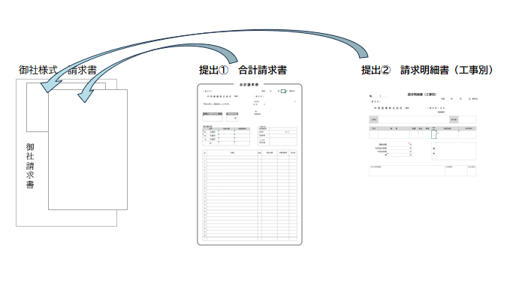
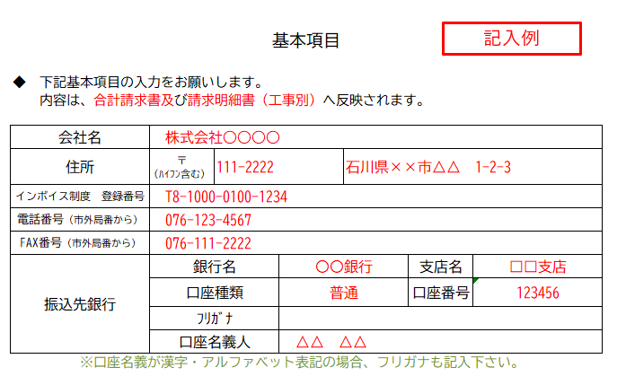
※ 御 社 請 求 書 に 提 出 ① ② を 添 付 し て く だ さ い 。
②
①
基本項目
・・・貴社記入
◆ | 下記基本項目の入力をお願いします。
 | 内容は、合計請求書及び請求明細書（工事別）へ反映されます。

会社名
住所 |  | 〒 (ﾊｲﾌﾝ含む）
インボイス制度 登録番号
電話番号（市外局番から）
FAX番号（市外局番から）
振込先銀行 |  | 銀行名 |  | 支店名
 |  | 口座種類 |  | 口座番号
 |  | ﾌﾘｶﾞﾅ
 |  | 口座名義人

お支払いについて

◆ | 支払日 |  | 毎月20日締め、翌月20日払い（休日の場合は翌営業日払い）

◆ | 支払方法 |  | 振 込
 |  |  | 手 形

◆ | 請求書提出 |  | 提出① 合計請求書
 |  |  | ※請求書印は必ず貴社代表者印を押印お願い致します
 |  |  | 提出② 請求明細書（工事別）

 |  |  | 弊社に27日必着（郵送又は持参）

 | ・請求書は現場毎に作成し、合計請求書を添付の上、ご提出下さい。
 | ・貴社の控は、追加印刷するかコピーを取ってください。
 | ・請求書は税抜き金額でご記入下さい。
 | 軽減税率及び非課税対象等がある場合には、その旨を明記して下さい。
 | ・現場名が不明な場合は、弊社担当者名をご記入下さい。

合計請求書
合 計 請 求 書
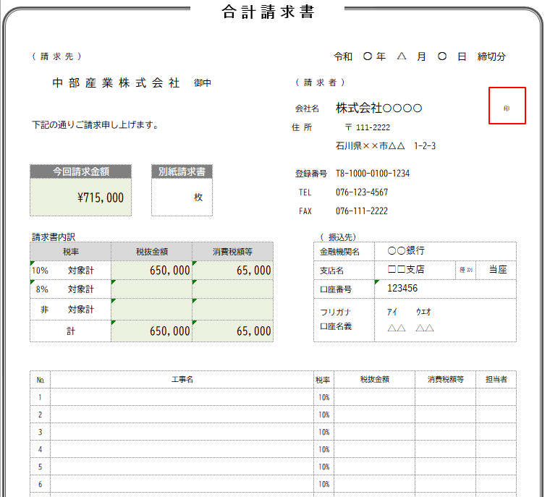
記入例
( 請 求 先 ) |  |  |  |  |  |  | 令和 | 0 | 年 | 0 | 月 | 0 | 日 | 締切分
提出①
※入力不要
押印後、請求明細書（工事別）と一緒に提出下さい。
 | 中 部 産 業 株 式 会 社 |  |  | 御中 | ( 請 求 者 )
必ず社印押印して下さい ⇓
 |  |  |  |  | 会社名 |  | 0 |  |  |  |  |  |  |  | 印
下記の通りご請求申し上げます。 |  |  |  |  | 住 所 |  | 〒 | 0
 |  |  |  |  |  |  | 0

今回請求金額 |  |  | 別紙請求書 |  | 登録番号 |  | 0
0 |  |  | 0 | 枚 | TEL |  | 0
 |  |  |  |  | FAX |  | 0

請求書内訳 |  |  |  |  |  | ( 振込先)
税率 |  | 税抜金額 |  | 消費税額等 |  | 金融機関名 |  |  | 0
10％ | 対象計 | 0 |  | 0 |  | 支店名 |  |  | 0 |  |  |  | 種 別 | 0
8％ | 対象計 | 0 |  | 0 |  | 口座番号 |  |  | 0
非 | 対象計 | 0 |  |  |  | フリガナ |  |  | 0
計 |  | 0 |  | 0 |  | 口座名義 |  |  | 0

・・・編集可能
№ | 工 事 名 |  |  |  |  | 税率 | 税抜金額 |  |  |  | 消費税額等 |  |  | 担当者
1 | 0 |  |  |  |  |  | 0 |  |  |  | 0 |  |  | 0
2 | 0 |  |  |  |  |  | 0 |  |  |  | 0 |  |  | 0
3 | 0 |  |  |  |  |  | 0 |  |  |  | 0 |  |  | 0
4 | 0 |  |  |  |  |  | 0 |  |  |  | 0 |  |  | 0
5 | 0 |  |  |  |  |  | 0 |  |  |  | 0 |  |  | 0
6 | 0 |  |  |  |  |  | 0 |  |  |  | 0 |  |  | 0
7 | 0 |  |  |  |  |  | 0 |  |  |  | 0 |  |  | 0
8 | 0 |  |  |  |  |  | 0 |  |  |  | 0 |  |  | 0
9 | 0 |  |  |  |  |  | 0 |  |  |  | 0 |  |  | 0
10 | 0 |  |  |  |  |  | 0 |  |  |  | 0 |  |  | 0
11 | 0 |  |  |  |  |  | 0 |  |  |  | 0 |  |  | 0
12 | 0 |  |  |  |  |  | 0 |  |  |  | 0 |  |  | 0
13 | 0 |  |  |  |  |  | 0 |  |  |  | 0 |  |  | 0
14 | 0 |  |  |  |  |  | 0 |  |  |  | 0 |  |  | 0
15 | 0 |  |  |  |  |  | 0 |  |  |  | 0 |  |  | 0
16 | 0 |  |  |  |  |  | 0 |  |  |  | 0 |  |  | 0
17 | 0 |  |  |  |  |  | 0 |  |  |  | 0 |  |  | 0
18 | 0 |  |  |  |  |  | 0 |  |  |  | 0 |  |  | 0
19 | 0 |  |  |  |  |  | 0 |  |  |  | 0 |  |  | 0
20 | 0 |  |  |  |  |  | 0 |  |  |  | 0 |  |  | 0
21 | 0 |  |  |  |  |  | 0 |  |  |  | 0 |  |  | 0
22 | 0 |  |  |  |  |  | 0 |  |  |  | 0 |  |  | 0
23 | 0 |  |  |  |  |  | 0 |  |  |  | 0 |  |  | 0
24 | 0 |  |  |  |  |  | 0 |  |  |  | 0 |  |  | 0
 | 計 |  |  |  |  |  | 0 |  |  |  | 0

請求明細書（工事別）№1～8
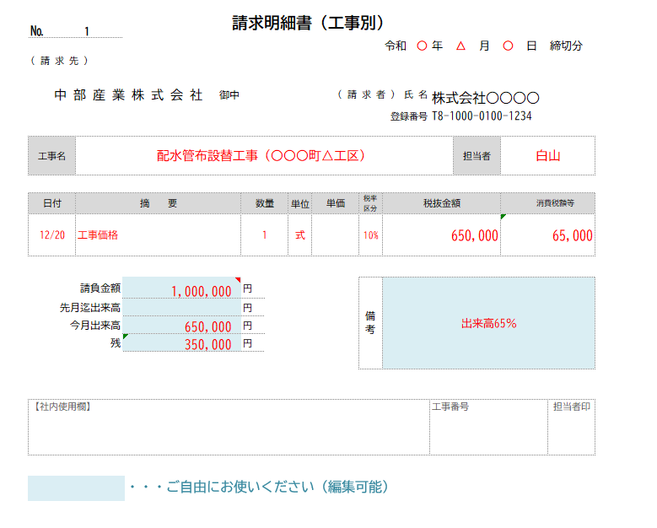
提出②
⇓ 工事名入力 工事名が不明な場合は、弊社担当者名をご記入下さい。
⇓ 契約金額がある場合ご記入下さい。
⇓ 税率を選択
弊社で記入 （入力不要）
⇓ 日付入力 （№１のみ）
記入例
№ | 1 |  |  | 請求明細書（工事別）
 |  |  |  |  |  |  |  |  |  |  |  | 令和 |  | 年 |  | 月 |  | 日 | 締切分
( 請 求 先 )

 | 中 部 産 業 株 式 会 社 |  |  |  | 御中 |  |  |  | ( 請 求 者 ) |  |  | 氏 名 | 0
 |  |  |  |  |  |  |  |  |  |  |  | 登録番号 |  | 0

工事名 |  |  |  |  |  |  |  |  |  |  |  |  |  | 担当者

日付 |  | 摘 要 |  |  |  | 数量 | 単位 | 単価 |  | 税率 区分 | 税抜金額 |  |  |  |  | 消費税額等
 |  |  |  |  |  | 1 | 式 |  |  | 10% |  |  |  |  |  | 0

 |  |  | 請負金額 |  |  | 円 |  |  |  | 備 考
 |  |  | 先月迄出来高 |  |  | 円
 |  |  | 今月出来高 |  |  | 円
 |  |  | 残 |  |  | 円

【社内使用欄】 |  |  |  |  |  |  |  |  |  |  |  |  | 工事番号 |  |  |  |  | 担当者印

№ | 2 |  |  | 請求明細書（工事別）
 |  |  |  |  |  |  |  |  |  |  |  | 令和 | 0 | 年 | 0 | 月 | 0 | 日 | 締切分
( 請 求 先 )

 | 中 部 産 業 株 式 会 社 |  |  |  | 御中 |  |  |  | ( 請 求 者 ) |  |  | 氏 名 | 0
 |  |  |  |  |  |  |  |  |  |  |  | 登録番号 |  | 0

工事名 |  |  |  |  |  |  |  |  |  |  |  |  |  | 担当者

日付 |  | 摘 要 |  |  |  | 数量 | 単位 | 単価 |  | 税率 区分 | 税抜金額 |  |  |  |  | 消費税額等
 |  |  |  |  |  | 1 | 式 |  |  | 10% |  |  |  |  |  | 0

 |  |  | 請負金額 |  |  | 円 |  |  |  | 備 考
 |  |  | 先月迄出来高 |  |  | 円
 |  |  | 今月出来高 |  |  | 円
 |  |  | 残 |  |  | 円

【社内使用欄】 |  |  |  |  |  |  |  |  |  |  |  |  | 工事番号 |  |  |  |  | 担当者印

№ | 3 |  |  | 請求明細書（工事別）
 |  |  |  |  |  |  |  |  |  |  |  | 令和 | 0 | 年 | 0 | 月 | 0 | 日 | 締切分
( 請 求 先 )

 | 中 部 産 業 株 式 会 社 |  |  |  | 御中 |  |  |  | ( 請 求 者 ) |  |  | 氏 名 | 0
 |  |  |  |  |  |  |  |  |  |  |  | 登録番号 |  | 0

工事名 |  |  |  |  |  |  |  |  |  |  |  |  |  | 担当者

日付 |  | 摘 要 |  |  |  | 数量 | 単位 | 単価 |  | 税率 区分 | 税抜金額 |  |  |  |  | 消費税額等
 |  |  |  |  |  | 1 | 式 |  |  | 10% |  |  |  |  |  | 0

 |  |  | 請負金額 |  |  | 円 |  |  |  | 備 考
 |  |  | 先月迄出来高 |  |  | 円
 |  |  | 今月出来高 |  |  | 円
 |  |  | 残 |  |  | 円

【社内使用欄】 |  |  |  |  |  |  |  |  |  |  |  |  | 工事番号 |  |  |  |  | 担当者印

№ | 4 |  |  | 請求明細書（工事別）
 |  |  |  |  |  |  |  |  |  |  |  | 令和 | 0 | 年 | 0 | 月 | 0 | 日 | 締切分
( 請 求 先 )

 | 中 部 産 業 株 式 会 社 |  |  |  | 御中 |  |  |  | ( 請 求 者 ) |  |  | 氏 名 | 0
 |  |  |  |  |  |  |  |  |  |  |  | 登録番号 |  | 0

工事名 |  |  |  |  |  |  |  |  |  |  |  |  |  | 担当者

日付 |  | 摘 要 |  |  |  | 数量 | 単位 | 単価 |  | 税率 区分 | 税抜金額 |  |  |  |  | 消費税額等
 |  |  |  |  |  | 1 | 式 |  |  | 10% |  |  |  |  |  | 0

 |  |  | 請負金額 |  |  | 円 |  |  |  | 備 考
 |  |  | 先月迄出来高 |  |  | 円
 |  |  | 今月出来高 |  |  | 円
 |  |  | 残 |  |  | 円

【社内使用欄】 |  |  |  |  |  |  |  |  |  |  |  |  | 工事番号 |  |  |  |  | 担当者印

№ | 5 |  |  | 請求明細書（工事別）
 |  |  |  |  |  |  |  |  |  |  |  | 令和 | 0 | 年 | 0 | 月 | 0 | 日 | 締切分
( 請 求 先 )

 | 中 部 産 業 株 式 会 社 |  |  |  | 御中 |  |  |  | ( 請 求 者 ) |  |  | 氏 名 | 0
 |  |  |  |  |  |  |  |  |  |  |  | 登録番号 |  | 0

工事名 |  |  |  |  |  |  |  |  |  |  |  |  |  | 担当者

日付 |  | 摘 要 |  |  |  | 数量 | 単位 | 単価 |  | 税率 区分 | 税抜金額 |  |  |  |  | 消費税額等
 |  |  |  |  |  | 1 | 式 |  |  | 10% |  |  |  |  |  | 0

 |  |  | 請負金額 |  |  | 円 |  |  |  | 備 考
 |  |  | 先月迄出来高 |  |  | 円
 |  |  | 今月出来高 |  |  | 円
 |  |  | 残 |  |  | 円

【社内使用欄】 |  |  |  |  |  |  |  |  |  |  |  |  | 工事番号 |  |  |  |  | 担当者印

№ | 6 |  |  | 請求明細書（工事別）
 |  |  |  |  |  |  |  |  |  |  |  | 令和 | 0 | 年 | 0 | 月 | 0 | 日 | 締切分
( 請 求 先 )

 | 中 部 産 業 株 式 会 社 |  |  |  | 御中 |  |  |  | ( 請 求 者 ) |  |  | 氏 名 | 0
 |  |  |  |  |  |  |  |  |  |  |  | 登録番号 |  | 0

工事名 |  |  |  |  |  |  |  |  |  |  |  |  |  | 担当者

日付 |  | 摘 要 |  |  |  | 数量 | 単位 | 単価 |  | 税率 区分 | 税抜金額 |  |  |  |  | 消費税額等
 |  |  |  |  |  | 1 | 式 |  |  | 10% |  |  |  |  |  | 0

 |  |  | 請負金額 |  |  | 円 |  |  |  | 備 考
 |  |  | 先月迄出来高 |  |  | 円
 |  |  | 今月出来高 |  |  | 円
 |  |  | 残 |  |  | 円

【社内使用欄】 |  |  |  |  |  |  |  |  |  |  |  |  | 工事番号 |  |  |  |  | 担当者印

№ | 7 |  |  | 請求明細書（工事別）
 |  |  |  |  |  |  |  |  |  |  |  | 令和 | 0 | 年 | 0 | 月 | 0 | 日 | 締切分
( 請 求 先 )

 | 中 部 産 業 株 式 会 社 |  |  |  | 御中 |  |  |  | ( 請 求 者 ) |  |  | 氏 名 | 0
 |  |  |  |  |  |  |  |  |  |  |  | 登録番号 |  | 0

工事名 |  |  |  |  |  |  |  |  |  |  |  |  |  | 担当者

日付 |  | 摘 要 |  |  |  | 数量 | 単位 | 単価 |  | 税率 区分 | 税抜金額 |  |  |  |  | 消費税額等
 |  |  |  |  |  | 1 | 式 |  |  | 10% |  |  |  |  |  | 0

 |  |  | 請負金額 |  |  | 円 |  |  |  | 備 考
 |  |  | 先月迄出来高 |  |  | 円
 |  |  | 今月出来高 |  |  | 円
 |  |  | 残 |  |  | 円

【社内使用欄】 |  |  |  |  |  |  |  |  |  |  |  |  | 工事番号 |  |  |  |  | 担当者印

№ | 8 |  |  | 請求明細書（工事別）
 |  |  |  |  |  |  |  |  |  |  |  | 令和 | 0 | 年 | 0 | 月 | 0 | 日 | 締切分
( 請 求 先 )

 | 中 部 産 業 株 式 会 社 |  |  |  | 御中 |  |  |  | ( 請 求 者 ) |  |  | 氏 名 | 0
 |  |  |  |  |  |  |  |  |  |  |  | 登録番号 |  | 0

工事名 |  |  |  |  |  |  |  |  |  |  |  |  |  | 担当者

日付 |  | 摘 要 |  |  |  | 数量 | 単位 | 単価 |  | 税率 区分 | 税抜金額 |  |  |  |  | 消費税額等
 |  |  |  |  |  | 1 | 式 |  |  | 10% |  |  |  |  |  | 0

 |  |  | 請負金額 |  |  | 円 |  |  |  | 備 考
 |  |  | 先月迄出来高 |  |  | 円
 |  |  | 今月出来高 |  |  | 円
 |  |  | 残 |  |  | 円

【社内使用欄】 |  |  |  |  |  |  |  |  |  |  |  |  | 工事番号 |  |  |  |  | 担当者印

請求明細書（工事別）№9～16
提出②
⇓ 工事名入力 工事名が不明な場合は、弊社担当者名をご記入下さい。
⇓ 契約金額がある場合ご記入下さい。
⇓ 税率を選択
弊社で記入 （入力不要）
⇓ 日付入力 （№１のみ）
記入例
№ | 9 |  |  | 請求明細書（工事別）
 |  |  |  |  |  |  |  |  |  |  |  | 令和 | 0 | 年 | 0 | 月 | 0 | 日 | 締切分
( 請 求 先 )

 | 中 部 産 業 株 式 会 社 |  |  |  | 御中 |  |  |  | ( 請 求 者 ) |  |  | 氏 名 | 0
 |  |  |  |  |  |  |  |  |  |  |  | 登録番号 |  | 0

工事名 |  |  |  |  |  |  |  |  |  |  |  |  |  | 担当者

日付 |  | 摘 要 |  |  |  | 数量 | 単位 | 単価 |  | 税率 区分 | 税抜金額 |  |  |  |  | 消費税額等
 |  |  |  |  |  | 1 | 式 |  |  | 10% |  |  |  |  |  | 0

 |  |  | 請負金額 |  |  | 円 |  |  |  | 備 考
 |  |  | 先月迄出来高 |  |  | 円
 |  |  | 今月出来高 |  |  | 円
 |  |  | 残 |  |  | 円

【社内使用欄】 |  |  |  |  |  |  |  |  |  |  |  |  | 工事番号 |  |  |  |  | 担当者印

№ | 10 |  |  | 請求明細書（工事別）
 |  |  |  |  |  |  |  |  |  |  |  | 令和 | 0 | 年 | 0 | 月 | 0 | 日 | 締切分
( 請 求 先 )

 | 中 部 産 業 株 式 会 社 |  |  |  | 御中 |  |  |  | ( 請 求 者 ) |  |  | 氏 名 | 0
 |  |  |  |  |  |  |  |  |  |  |  | 登録番号 |  | 0

工事名 |  |  |  |  |  |  |  |  |  |  |  |  |  | 担当者

日付 |  | 摘 要 |  |  |  | 数量 | 単位 | 単価 |  | 税率 区分 | 税抜金額 |  |  |  |  | 消費税額等
 |  |  |  |  |  | 1 | 式 |  |  | 10% |  |  |  |  |  | 0

 |  |  | 請負金額 |  |  | 円 |  |  |  | 備 考
 |  |  | 先月迄出来高 |  |  | 円
 |  |  | 今月出来高 |  |  | 円
 |  |  | 残 |  |  | 円

【社内使用欄】 |  |  |  |  |  |  |  |  |  |  |  |  | 工事番号 |  |  |  |  | 担当者印

№ | 11 |  |  | 請求明細書（工事別）
 |  |  |  |  |  |  |  |  |  |  |  | 令和 | 0 | 年 | 0 | 月 | 0 | 日 | 締切分
( 請 求 先 )

 | 中 部 産 業 株 式 会 社 |  |  |  | 御中 |  |  |  | ( 請 求 者 ) |  |  | 氏 名 | 0
 |  |  |  |  |  |  |  |  |  |  |  | 登録番号 |  | 0

工事名 |  |  |  |  |  |  |  |  |  |  |  |  |  | 担当者

日付 |  | 摘 要 |  |  |  | 数量 | 単位 | 単価 |  | 税率 区分 | 税抜金額 |  |  |  |  | 消費税額等
 |  |  |  |  |  | 1 | 式 |  |  | 10% |  |  |  |  |  | 0

 |  |  | 請負金額 |  |  | 円 |  |  |  | 備 考
 |  |  | 先月迄出来高 |  |  | 円
 |  |  | 今月出来高 |  |  | 円
 |  |  | 残 |  |  | 円

【社内使用欄】 |  |  |  |  |  |  |  |  |  |  |  |  | 工事番号 |  |  |  |  | 担当者印

№ | 12 |  |  | 請求明細書（工事別）
 |  |  |  |  |  |  |  |  |  |  |  | 令和 | 0 | 年 | 0 | 月 | 0 | 日 | 締切分
( 請 求 先 )

 | 中 部 産 業 株 式 会 社 |  |  |  | 御中 |  |  |  | ( 請 求 者 ) |  |  | 氏 名 | 0
 |  |  |  |  |  |  |  |  |  |  |  | 登録番号 |  | 0

工事名 |  |  |  |  |  |  |  |  |  |  |  |  |  | 担当者

日付 |  | 摘 要 |  |  |  | 数量 | 単位 | 単価 |  | 税率 区分 | 税抜金額 |  |  |  |  | 消費税額等
 |  |  |  |  |  | 1 | 式 |  |  | 10% |  |  |  |  |  | 0

 |  |  | 請負金額 |  |  | 円 |  |  |  | 備 考
 |  |  | 先月迄出来高 |  |  | 円
 |  |  | 今月出来高 |  |  | 円
 |  |  | 残 |  |  | 円

【社内使用欄】 |  |  |  |  |  |  |  |  |  |  |  |  | 工事番号 |  |  |  |  | 担当者印

№ | 13 |  |  | 請求明細書（工事別）
 |  |  |  |  |  |  |  |  |  |  |  | 令和 | 0 | 年 | 0 | 月 | 0 | 日 | 締切分
( 請 求 先 )

 | 中 部 産 業 株 式 会 社 |  |  |  | 御中 |  |  |  | ( 請 求 者 ) |  |  | 氏 名 | 0
 |  |  |  |  |  |  |  |  |  |  |  | 登録番号 |  | 0

工事名 |  |  |  |  |  |  |  |  |  |  |  |  |  | 担当者

日付 |  | 摘 要 |  |  |  | 数量 | 単位 | 単価 |  | 税率 区分 | 税抜金額 |  |  |  |  | 消費税額等
 |  |  |  |  |  | 1 | 式 |  |  | 10% |  |  |  |  |  | 0

 |  |  | 請負金額 |  |  | 円 |  |  |  | 備 考
 |  |  | 先月迄出来高 |  |  | 円
 |  |  | 今月出来高 |  |  | 円
 |  |  | 残 |  |  | 円

【社内使用欄】 |  |  |  |  |  |  |  |  |  |  |  |  | 工事番号 |  |  |  |  | 担当者印

№ | 14 |  |  | 請求明細書（工事別）
 |  |  |  |  |  |  |  |  |  |  |  | 令和 | 0 | 年 | 0 | 月 | 0 | 日 | 締切分
( 請 求 先 )

 | 中 部 産 業 株 式 会 社 |  |  |  | 御中 |  |  |  | ( 請 求 者 ) |  |  | 氏 名 | 0
 |  |  |  |  |  |  |  |  |  |  |  | 登録番号 |  | 0

工事名 |  |  |  |  |  |  |  |  |  |  |  |  |  | 担当者

日付 |  | 摘 要 |  |  |  | 数量 | 単位 | 単価 |  | 税率 区分 | 税抜金額 |  |  |  |  | 消費税額等
 |  |  |  |  |  | 1 | 式 |  |  | 10% |  |  |  |  |  | 0

 |  |  | 請負金額 |  |  | 円 |  |  |  | 備 考
 |  |  | 先月迄出来高 |  |  | 円
 |  |  | 今月出来高 |  |  | 円
 |  |  | 残 |  |  | 円

【社内使用欄】 |  |  |  |  |  |  |  |  |  |  |  |  | 工事番号 |  |  |  |  | 担当者印

№ | 15 |  |  | 請求明細書（工事別）
 |  |  |  |  |  |  |  |  |  |  |  | 令和 | 0 | 年 | 0 | 月 | 0 | 日 | 締切分
( 請 求 先 )

 | 中 部 産 業 株 式 会 社 |  |  |  | 御中 |  |  |  | ( 請 求 者 ) |  |  | 氏 名 | 0
 |  |  |  |  |  |  |  |  |  |  |  | 登録番号 |  | 0

工事名 |  |  |  |  |  |  |  |  |  |  |  |  |  | 担当者

日付 |  | 摘 要 |  |  |  | 数量 | 単位 | 単価 |  | 税率 区分 | 税抜金額 |  |  |  |  | 消費税額等
 |  |  |  |  |  | 1 | 式 |  |  | 10% |  |  |  |  |  | 0

 |  |  | 請負金額 |  |  | 円 |  |  |  | 備 考
 |  |  | 先月迄出来高 |  |  | 円
 |  |  | 今月出来高 |  |  | 円
 |  |  | 残 |  |  | 円

【社内使用欄】 |  |  |  |  |  |  |  |  |  |  |  |  | 工事番号 |  |  |  |  | 担当者印

№ | 16 |  |  | 請求明細書（工事別）
 |  |  |  |  |  |  |  |  |  |  |  | 令和 | 0 | 年 | 0 | 月 | 0 | 日 | 締切分
( 請 求 先 )

 | 中 部 産 業 株 式 会 社 |  |  |  | 御中 |  |  |  | ( 請 求 者 ) |  |  | 氏 名 | 0
 |  |  |  |  |  |  |  |  |  |  |  | 登録番号 |  | 0

工事名 |  |  |  |  |  |  |  |  |  |  |  |  |  | 担当者

日付 |  | 摘 要 |  |  |  | 数量 | 単位 | 単価 |  | 税率 区分 | 税抜金額 |  |  |  |  | 消費税額等
 |  |  |  |  |  | 1 | 式 |  |  | 10% |  |  |  |  |  | 0

 |  |  | 請負金額 |  |  | 円 |  |  |  | 備 考
 |  |  | 先月迄出来高 |  |  | 円
 |  |  | 今月出来高 |  |  | 円
 |  |  | 残 |  |  | 円

【社内使用欄】 |  |  |  |  |  |  |  |  |  |  |  |  | 工事番号 |  |  |  |  | 担当者印

請求明細書（工事別）№17～24
提出②
⇓ 工事名入力 工事名が不明な場合は、弊社担当者名をご記入下さい。
⇓ 契約金額がある場合ご記入下さい。
⇓ 税率を選択
弊社で記入 （入力不要）
⇓ 日付入力 （№１のみ）
記入例
№ | 17 |  |  | 請求明細書（工事別）
 |  |  |  |  |  |  |  |  |  |  |  | 令和 | 0 | 年 | 0 | 月 | 0 | 日 | 締切分
( 請 求 先 )

 | 中 部 産 業 株 式 会 社 |  |  |  | 御中 |  |  |  | ( 請 求 者 ) |  |  | 氏 名 | 0
 |  |  |  |  |  |  |  |  |  |  |  | 登録番号 |  | 0

工事名 |  |  |  |  |  |  |  |  |  |  |  |  |  | 担当者

日付 |  | 摘 要 |  |  |  | 数量 | 単位 | 単価 |  | 税率 区分 | 税抜金額 |  |  |  |  | 消費税額等
 |  |  |  |  |  | 1 | 式 |  |  | 10% |  |  |  |  |  | 0

 |  |  | 請負金額 |  |  | 円 |  |  |  | 備 考
 |  |  | 先月迄出来高 |  |  | 円
 |  |  | 今月出来高 |  |  | 円
 |  |  | 残 |  |  | 円

【社内使用欄】 |  |  |  |  |  |  |  |  |  |  |  |  | 工事番号 |  |  |  |  | 担当者印

№ | 18 |  |  | 請求明細書（工事別）
 |  |  |  |  |  |  |  |  |  |  |  | 令和 | 0 | 年 | 0 | 月 | 0 | 日 | 締切分
( 請 求 先 )

 | 中 部 産 業 株 式 会 社 |  |  |  | 御中 |  |  |  | ( 請 求 者 ) |  |  | 氏 名 | 0
 |  |  |  |  |  |  |  |  |  |  |  | 登録番号 |  | 0

工事名 |  |  |  |  |  |  |  |  |  |  |  |  |  | 担当者

日付 |  | 摘 要 |  |  |  | 数量 | 単位 | 単価 |  | 税率 区分 | 税抜金額 |  |  |  |  | 消費税額等
 |  |  |  |  |  | 1 | 式 |  |  | 10% |  |  |  |  |  | 0

 |  |  | 請負金額 |  |  | 円 |  |  |  | 備 考
 |  |  | 先月迄出来高 |  |  | 円
 |  |  | 今月出来高 |  |  | 円
 |  |  | 残 |  |  | 円

【社内使用欄】 |  |  |  |  |  |  |  |  |  |  |  |  | 工事番号 |  |  |  |  | 担当者印

№ | 19 |  |  | 請求明細書（工事別）
 |  |  |  |  |  |  |  |  |  |  |  | 令和 | 0 | 年 | 0 | 月 | 0 | 日 | 締切分
( 請 求 先 )

 | 中 部 産 業 株 式 会 社 |  |  |  | 御中 |  |  |  | ( 請 求 者 ) |  |  | 氏 名 | 0
 |  |  |  |  |  |  |  |  |  |  |  | 登録番号 |  | 0

工事名 |  |  |  |  |  |  |  |  |  |  |  |  |  | 担当者

日付 |  | 摘 要 |  |  |  | 数量 | 単位 | 単価 |  | 税率 区分 | 税抜金額 |  |  |  |  | 消費税額等
 |  |  |  |  |  | 1 | 式 |  |  | 10% |  |  |  |  |  | 0

 |  |  | 請負金額 |  |  | 円 |  |  |  | 備 考
 |  |  | 先月迄出来高 |  |  | 円
 |  |  | 今月出来高 |  |  | 円
 |  |  | 残 |  |  | 円

【社内使用欄】 |  |  |  |  |  |  |  |  |  |  |  |  | 工事番号 |  |  |  |  | 担当者印

№ | 20 |  |  | 請求明細書（工事別）
 |  |  |  |  |  |  |  |  |  |  |  | 令和 | 0 | 年 | 0 | 月 | 0 | 日 | 締切分
( 請 求 先 )

 | 中 部 産 業 株 式 会 社 |  |  |  | 御中 |  |  |  | ( 請 求 者 ) |  |  | 氏 名 | 0
 |  |  |  |  |  |  |  |  |  |  |  | 登録番号 |  | 0

工事名 |  |  |  |  |  |  |  |  |  |  |  |  |  | 担当者

日付 |  | 摘 要 |  |  |  | 数量 | 単位 | 単価 |  | 税率 区分 | 税抜金額 |  |  |  |  | 消費税額等
 |  |  |  |  |  | 1 | 式 |  |  | 10% |  |  |  |  |  | 0

 |  |  | 請負金額 |  |  | 円 |  |  |  | 備 考
 |  |  | 先月迄出来高 |  |  | 円
 |  |  | 今月出来高 |  |  | 円
 |  |  | 残 |  |  | 円

【社内使用欄】 |  |  |  |  |  |  |  |  |  |  |  |  | 工事番号 |  |  |  |  | 担当者印

№ | 21 |  |  | 請求明細書（工事別）
 |  |  |  |  |  |  |  |  |  |  |  | 令和 | 0 | 年 | 0 | 月 | 0 | 日 | 締切分
( 請 求 先 )

 | 中 部 産 業 株 式 会 社 |  |  |  | 御中 |  |  |  | ( 請 求 者 ) |  |  | 氏 名 | 0
 |  |  |  |  |  |  |  |  |  |  |  | 登録番号 |  | 0

工事名 |  |  |  |  |  |  |  |  |  |  |  |  |  | 担当者

日付 |  | 摘 要 |  |  |  | 数量 | 単位 | 単価 |  | 税率 区分 | 税抜金額 |  |  |  |  | 消費税額等
 |  |  |  |  |  | 1 | 式 |  |  | 10% |  |  |  |  |  | 0

 |  |  | 請負金額 |  |  | 円 |  |  |  | 備 考
 |  |  | 先月迄出来高 |  |  | 円
 |  |  | 今月出来高 |  |  | 円
 |  |  | 残 |  |  | 円

【社内使用欄】 |  |  |  |  |  |  |  |  |  |  |  |  | 工事番号 |  |  |  |  | 担当者印

№ | 22 |  |  | 請求明細書（工事別）
 |  |  |  |  |  |  |  |  |  |  |  | 令和 | 0 | 年 | 0 | 月 | 0 | 日 | 締切分
( 請 求 先 )

 | 中 部 産 業 株 式 会 社 |  |  |  | 御中 |  |  |  | ( 請 求 者 ) |  |  | 氏 名 | 0
 |  |  |  |  |  |  |  |  |  |  |  | 登録番号 |  | 0

工事名 |  |  |  |  |  |  |  |  |  |  |  |  |  | 担当者

日付 |  | 摘 要 |  |  |  | 数量 | 単位 | 単価 |  | 税率 区分 | 税抜金額 |  |  |  |  | 消費税額等
 |  |  |  |  |  | 1 | 式 |  |  | 10% |  |  |  |  |  | 0

 |  |  | 請負金額 |  |  | 円 |  |  |  | 備 考
 |  |  | 先月迄出来高 |  |  | 円
 |  |  | 今月出来高 |  |  | 円
 |  |  | 残 |  |  | 円

【社内使用欄】 |  |  |  |  |  |  |  |  |  |  |  |  | 工事番号 |  |  |  |  | 担当者印

№ | 23 |  |  | 請求明細書（工事別）
 |  |  |  |  |  |  |  |  |  |  |  | 令和 | 0 | 年 | 0 | 月 | 0 | 日 | 締切分
( 請 求 先 )

 | 中 部 産 業 株 式 会 社 |  |  |  | 御中 |  |  |  | ( 請 求 者 ) |  |  | 氏 名 | 0
 |  |  |  |  |  |  |  |  |  |  |  | 登録番号 |  | 0

工事名 |  |  |  |  |  |  |  |  |  |  |  |  |  | 担当者

日付 |  | 摘 要 |  |  |  | 数量 | 単位 | 単価 |  | 税率 区分 | 税抜金額 |  |  |  |  | 消費税額等
 |  |  |  |  |  | 1 | 式 |  |  | 10% |  |  |  |  |  | 0

 |  |  | 請負金額 |  |  | 円 |  |  |  | 備 考
 |  |  | 先月迄出来高 |  |  | 円
 |  |  | 今月出来高 |  |  | 円
 |  |  | 残 |  |  | 円

【社内使用欄】 |  |  |  |  |  |  |  |  |  |  |  |  | 工事番号 |  |  |  |  | 担当者印

№ | 24 |  |  | 請求明細書（工事別）
 |  |  |  |  |  |  |  |  |  |  |  | 令和 | 0 | 年 | 0 | 月 | 0 | 日 | 締切分
( 請 求 先 )

 | 中 部 産 業 株 式 会 社 |  |  |  | 御中 |  |  |  | ( 請 求 者 ) |  |  | 氏 名 | 0
 |  |  |  |  |  |  |  |  |  |  |  | 登録番号 |  | 0

工事名 |  |  |  |  |  |  |  |  |  |  |  |  |  | 担当者

日付 |  | 摘 要 |  |  |  | 数量 | 単位 | 単価 |  | 税率 区分 | 税抜金額 |  |  |  |  | 消費税額等
 |  |  |  |  |  | 1 | 式 |  |  | 10% |  |  |  |  |  | 0

 |  |  | 請負金額 |  |  | 円 |  |  |  | 備 考
 |  |  | 先月迄出来高 |  |  | 円
 |  |  | 今月出来高 |  |  | 円
 |  |  | 残 |  |  | 円

【社内使用欄】 |  |  |  |  |  |  |  |  |  |  |  |  | 工事番号 |  |  |  |  | 担当者印

